خاور
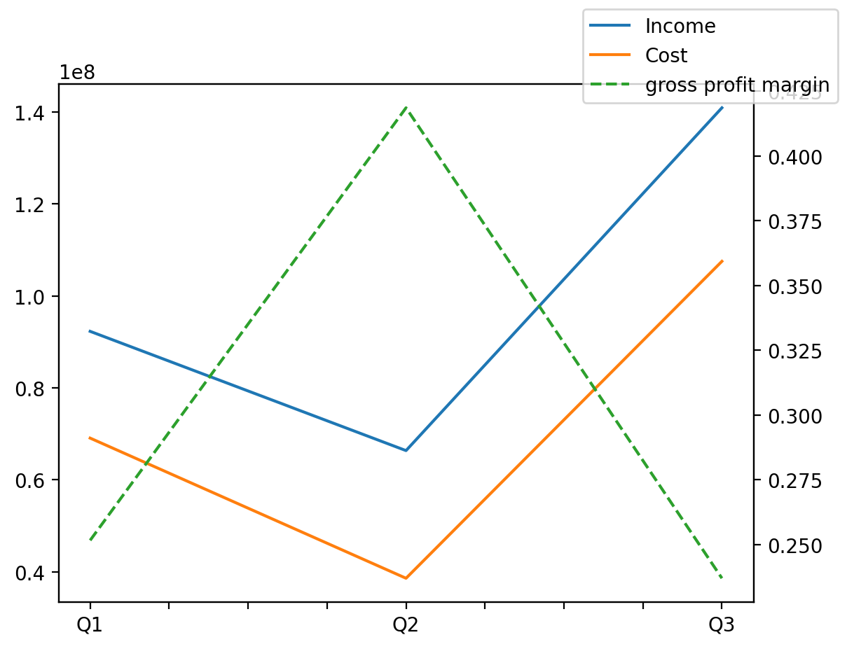
140214011401 | Q1 | Q2 | Q3 | Y | Q4 | Q2 / Q1 | Q3 / Q2
درآمد های عملیاتی | 92297633 | 66351791 | 140938231 |  |  | -0.28111058926 | 1.1241059039
بهای تمام شده | -69069708 | -38573798 | -107532207 |  |  | -0.44152365607 | 1.7877007859
سود(زیان)ناخالص | 23227925 | 27777993 | 33406024 |  |  | 0.19588783759 | 0.2026075462
هزینه های عمومی اداری فروش | -6140399 | -6130441 | -5660775 |  |  | -0.0016217187189 | -0.076612106698
سود(زیان)عملیاتی | 17116447 | 16388126 | 26363199 |  |  | -0.042550945298 | 0.60867685543
سایر درآمدهای غیر عملیاتی | 2075068 | 330932 | 893092 |  |  | -0.84051992513 | 1.6987175613
سود(زیان)خالص | 15560140 | 14597305 | 23071102 |  |  | -0.061878299296 | 0.58050420951
مواد مستقیم مصرفی |  |  | 92404646
سربارتوليد |  |  | 10734542

